BON DE COMMANDE 2022
 |  | BON DE COMMANDE 2022

 |  |  |  | Commande 8 plateaux minimum
 | DEMANDEUR
Raison Sociale |  |  |  | Adresse de Livraison
Nom
Téléphone
E-Mail
 |  |  |  | Adresse de Facturation
Date de
Livraison

Heure de |  |  |  | Commande la veille avant 10h00
Livraison
Quantité | Description |  |  | Prix Unitaire HT | Total HT
 | CANARD LAQUE |  |  | 27.00 € | - €
 | VOLAILLE |  |  | 27.00 € | - €
 | TOSA-MI BŒUF |  |  | 27.00 € | - €
 | LOUP ANIS |  |  | 27.00 € | - €
 | VEGAN/VEGETARIEN |  |  | 27.00 € | - €
 | THON |  |  | 27.00 € | - €
 | POKE BOWL SAUMON |  |  | 23.00 € | - €
 | POKE BOWL POULET |  |  | 24.00 € | - €
 | POKE BOWL BŒUF TERIYKI |  |  | 24.00 € | - €
 | last Minute | avant 10h00 |  | 30.00 €
 | PLATEAU VIP
 | POURQUOI PAS |  |  | 45.00 € | - €
 | La cave
 | Eau de source 50cl |  |  | 1.50 € | - €
 | Vittel 100cl |  |  | 2.50 € | - €
 | Badoit verte 100cl |  |  | 2.50 € | - €
 | Pur jus d orange frais pressé |  |  | 5.00 € | - €
 | Coca-cola 1,5l |  |  | 4.00 € | - €
 | Coca-cola zero 1,5l |  |  | 4.00 € | - €
 | Champagne PMR |  |  | 23.00 € | - € | TVA 20
 | L'Enclos De Ramage La Batisse - 2017 Haut-Médoc |  |  | 17.00 € | - €
 | Mas de la Source Blanc |  |  | 13.00 € | - €
 | Mas de la Source rouge |  |  | 13.00 € | - €
 | Petit pain de table supl |  |  | 1.00 € | - €
1 | Livraison installation AVANT 17H00 |  |  | 40.00 € | 40.00 €
 | Livraison installation APRES 17H00 |  |  | 15.00 € | - €
 | Livraison dimanche et jour férié |  |  | 55.00 € | - €
Sous-Total 1 | 40.00 € |  |  | Sous-Total 2 | - €
Tva 10% | 4.00 € |  |  | *Tva 20% | - €
 |  |  |  | Total HT | 40.00 €
*Produit sur un site utilisant tous les allergènes majeurs |  |  |  | Total TTC | 44.00 €
 |  |  | cgv
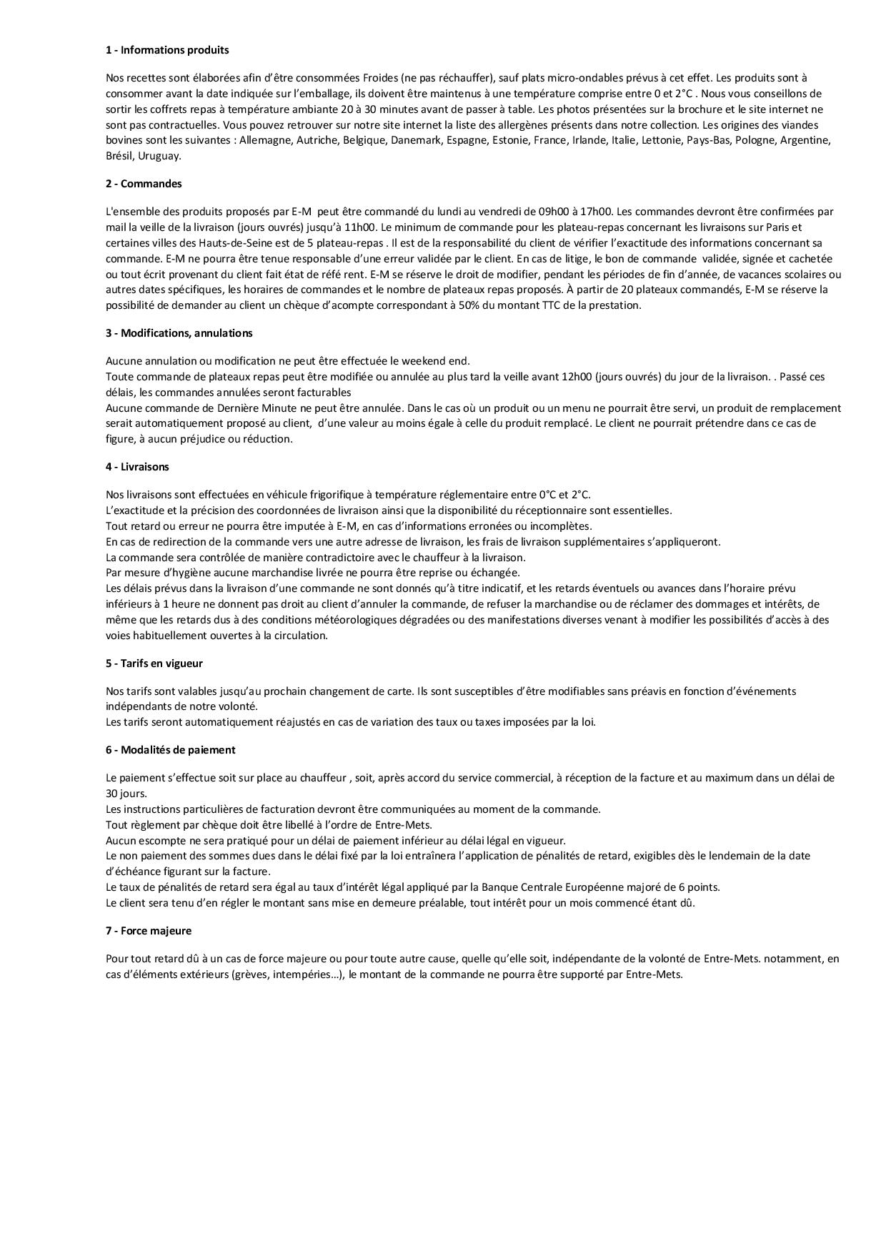

Fait à Sèvres le 01/10/2021

